Sheet1
年代 | 事件名称 | 事件描述 | 图片
先秦汉 | 传说起源 | 传说起源于虞舜时代（约4000年前），《世本》记载"随作笙"，《尚书·益稷》"笙镛以间" | 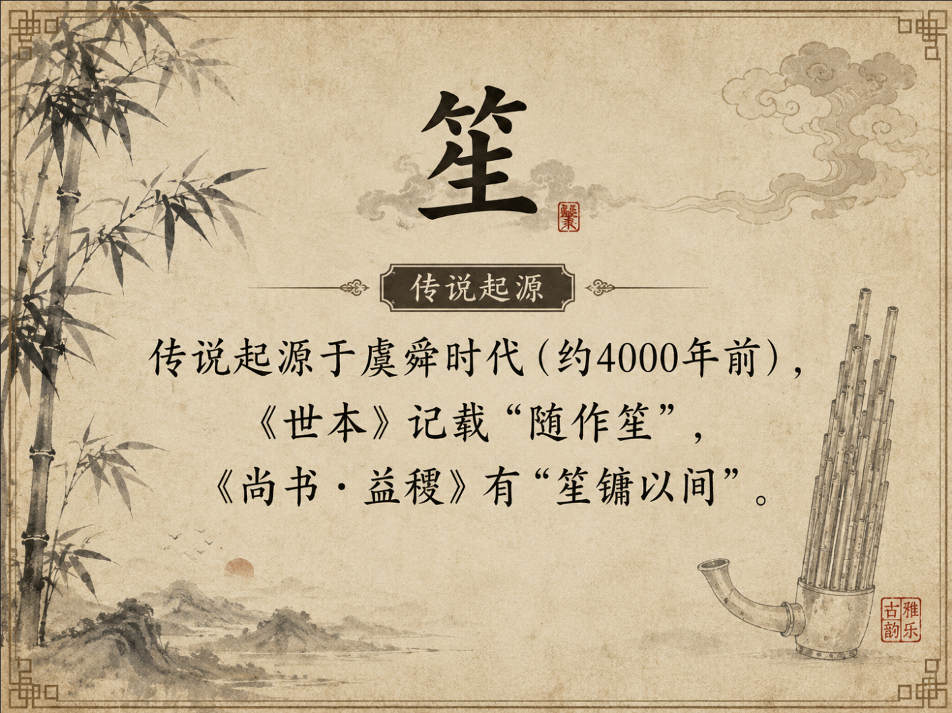
先秦汉 | 笙竽并存 | 竽在春秋战国至汉代曾广泛流传，是当时重要的吹奏乐器，有“滥竽充数”的典故。笙与竽的具体形制区别仍是学术难题。 | 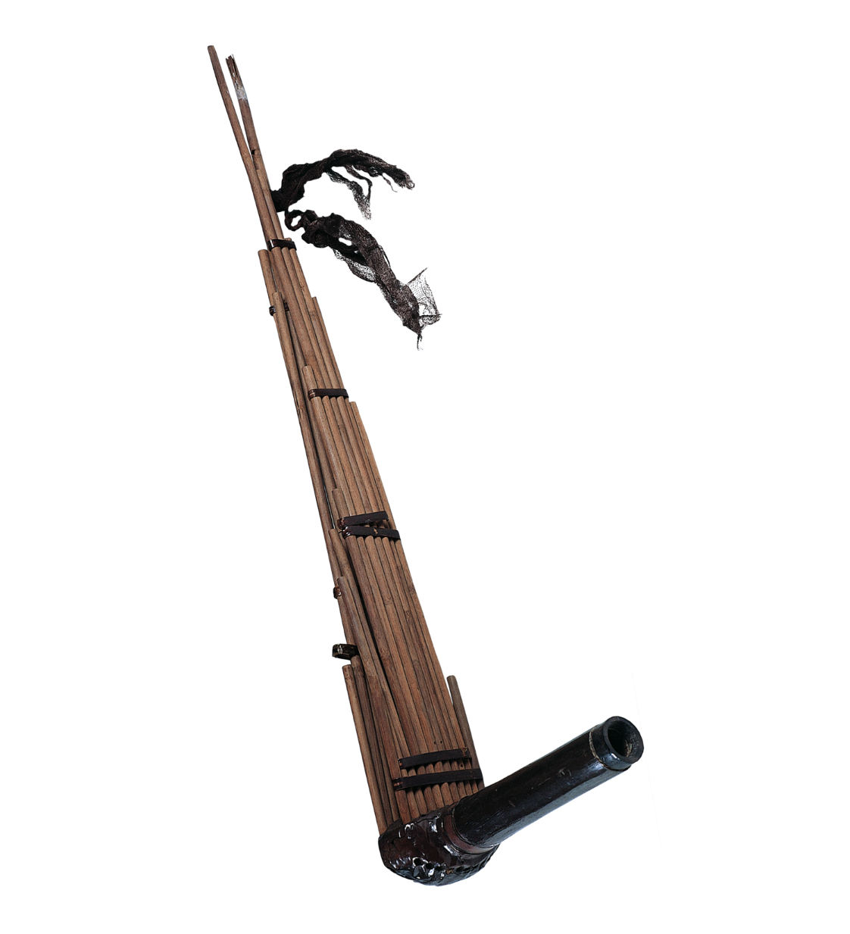 | 辛追墓 竽 湖南省博物馆
先秦汉 | 曾侯乙墓古笙 | 曾侯乙墓出土五件笙，管数有12、14、18三种，竹簧、毡斗，椭圆形音位排列，可推知战国时期演奏指法，证明春秋战国时期笙艺术已相当发达 | 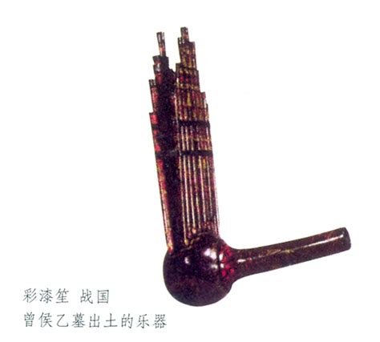 | 彩漆笙战国 曾侯乙幕出士的乐器
先秦汉 | “鼓瑟吹笙”等诗礼文献体现笙的礼乐与宴饮功能 | 笙与瑟、钟、鼓等并置，说明其在早期祭祀、宴飨和礼乐中的和声/衬托功能，《诗经·小雅·鹿鸣》载"我有嘉宾，鼓瑟吹笙" | 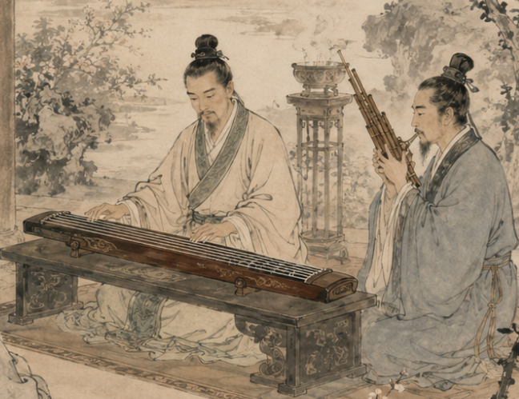
唐 | 隋唐九部乐 | 隋唐时，笙在隋九部乐和唐十部乐中的清乐、西凉乐、高丽乐、龟兹乐中均被采用 | 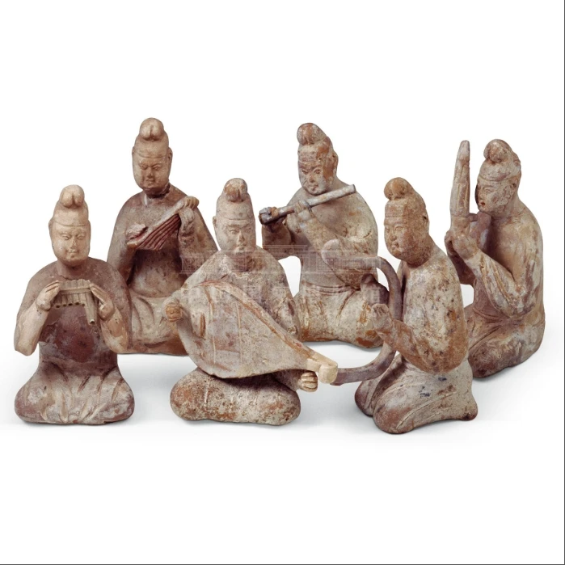 | 【唐·跪坐奏乐陶俑(一组)】国博
唐 | 唐代笙参与宫廷燕乐与宗教音乐 | 唐代乐制开放，笙作为多声簧管在宫廷、寺观和民间仪式中保持重要音色。
唐 | 笙东传日本，成为雅乐笙（shō）的源头 | 日本正仓院藏唐代笙十七簧、十九簧，反映唐代笙的发展水平 | 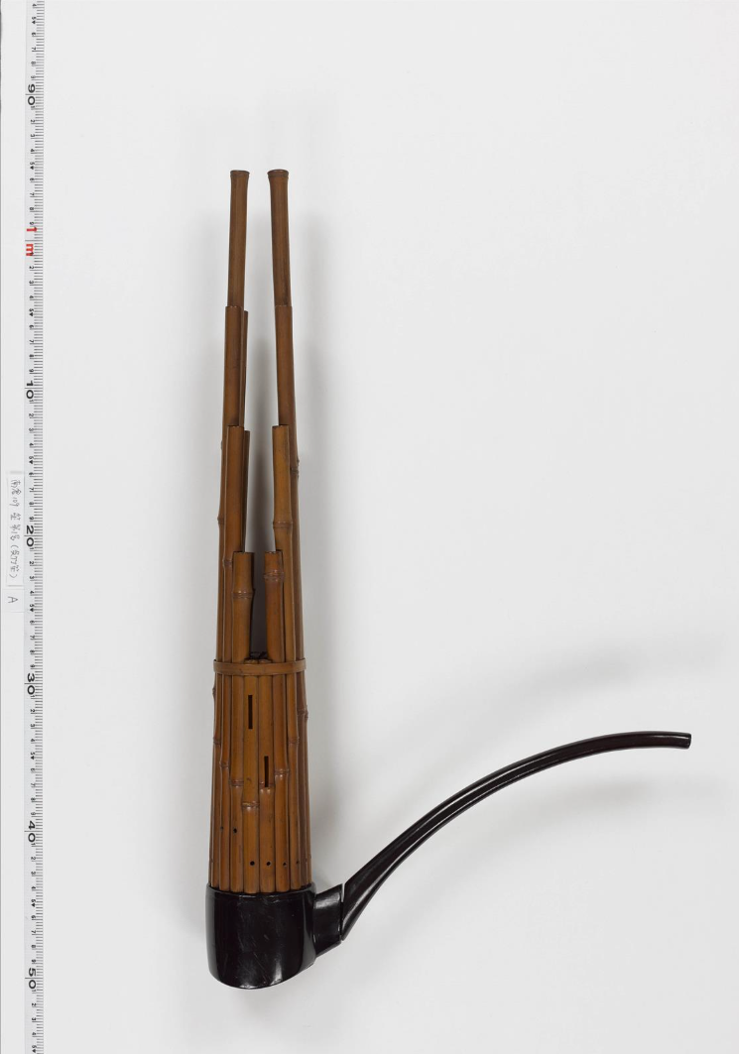 | 笙 第１号 日本正仓院
宋 | 竽失传 | 竽销声匿迹，教坊十三部中只有笙色而无竽色 | 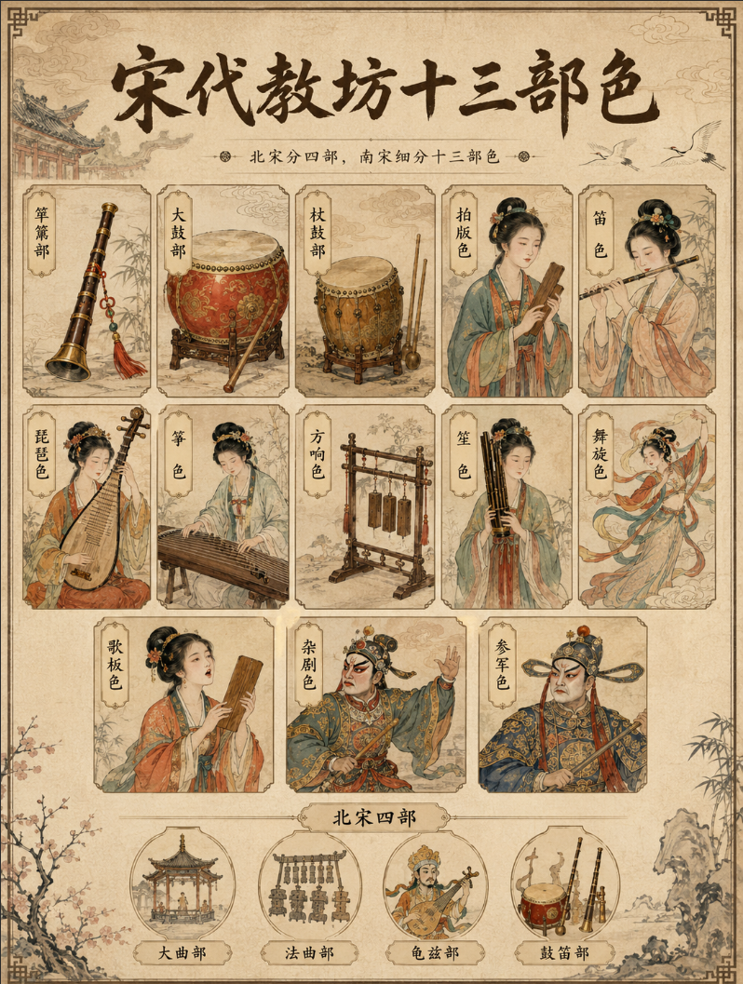
明清时期 | 流传民间 | 民间流传的笙有方、圆、大、小各种形制；笙逐渐从宫廷走向市井，扎根戏曲班社与民俗活动
清 | 笙的自由簧原理影响西方口琴、手风琴类乐器 | 清代前后，中国笙的自由簧原理被欧洲发明家注意，影响西方自由簧乐器发展，显示中国乐器技术的世界影响。

